Gráficos RK
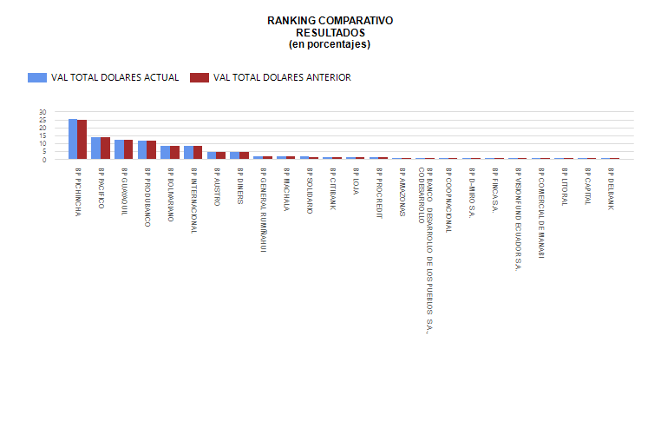
 |  |  | 

 |  |  | 

